Задание 1
1. Почему практики тест-дизайна нельзя применять сразу после получения требований?
После получения, требования необходимо изучить. Проанализировать, сделать декомпозицию, разложить на атомарные блоки, выявить серые зоны. И уточнить вопросы которые возникнут в ходе изучения требований. После это можно приступать к практике тест-дизайна.
2. В какой ситуации классы эквивалентности и граничные значения могут существовать по отдельности? Аргументируй свой ответ и приведи примеры.
КЭ и ГЗ могут существовать по отдельности, когда у КЭ нет граничных значений. В наборе значений, ввод букв или выбор определенного значения из списка. Например список праздников - набор, у наборов нет границ.
3. Что такое эквивалентность? Что такое класс эквивалентности?
Эквивалентность - значения которые, обрабатываются одинакого. Класс эквивалентности - значения эквивалентности объединенные в классы при обработке которых система обработает классы одинакого.
4. Можно ли исключить проверку в середине диапазона в пользу проверок на границах, входящих в диапазон? Аргументируй свой ответ.
Считаю, что нельзя. Проверка на границах не гарантирует отсутствие ошибок в середине диапазона. Возможно исключением может быть проверка маленьких диапазонов, например: с ограничением от 2 до 5 символов. Проверка ГЗ внутри диапазона 3 и 4 будут лишними.
5. Представь, что тебе нужно протестировать форму: у каждого поля есть валидатор. Результат работы формы зависит от комбинации данных в полях. Какие практики тест-дизайна следует применить и почему? Аргументируй свой ответ.
Позитивное и негативное тестирование - для проверки системы(приложения) при вводе корректных или не корректных значений. КЭ и ГЗ - для более полной проверки вводимых значений. Таблица принятия решения - для наглядности и полноты проверок вводимых значений. Попарное тестирование - для оптимизации проверок, уменьшения количества вариантов тестовых данных.
6. Какими способами можно оптимизировать количество проверок при работе с таблицами принятия решений? Аргументируй свой ответ.
Нахождением зависимых параметров, чем их больше, тем меньше нужно совершать проверок. Применить технику попарного тестирования, для оптимизации количества проверок и исключения их дублирования.
7. Опиши, чем чек-лист отличается от тест-кейсов. Приведи примеры, где применяют и то, и другое.
Чек-лист - список проверок для проверки функциональности продукта. Тест-кейс - детально пошаговая проверка проверка продукта. Отличие состоит в том, что каждый тест-кейс - это проверка одного элемента; в тест-кейсе подробно описано, что делать, чтобы достичь ОР. Одновременное использование необходимо в жизненно-важных системах, там где цена ошибки может привести к последствиям (медицина, космос, производство, атомная энергетика, авиация и т.д.).
8. Как правильно составить баг-репорт? Какие элементы баг-репорта - обязательные? Почему?
Одна ошибка - один баг-репорт Обязательные поля: ID - уникальные номер баг-репорта Заголовок - суть ошибки, отвечает на вопрос: что? где? когда? Шаги воспроизведения - алгоритм получения ошибки Результаты - ОР и ФР Окружение - ОС, устройства и браузеры, на которых возникает ошибка Приоритет - критичность ошибки и срочность её устранения
9. По каким правилам составляют заголовок баг-репорта? Что будет, указав составить заголовок неправильно?
Заголовок баг-репорта должен исчерпывающе описывать проблему. При составлении заголовка нужно задавать три вопроса Что? Где? Когда?. Лучше описывать ФР а не ОР. указав заголовок составлен не корректно, то это не позволит определить суть проблемы. Потребуется лишнее время на уточнение сути проблемы.
10. Из чего состоит клиент-серверная архитектура приложения? Кратко опиши функциональность каждого элемента.
В Клиент-серверной архитектуре - выделяют три компонента: Клиент - приложение с которым работает пользователь. Сервер - отвечает за обработку запросов клиента, логические операции, вычисления, хранение баз данных. Сеть - система из нескольких устройств, которая помогает пользователю и серверу обмениваться данными.
11. Опиши этапы обработки запроса после того, как в адресную строку браузера вводят URL: https://yandex.ru.
1. Браузер сначала пытается найти запись об IP-адресе сайта в ближайших местах, чтобы сэкономить время в истории, в операционной системе, в кэше. 2. Браузер отправляет запрос к DNS-серверам; 3. Браузер устанавливает соединение с сервером; 4. Браузер отправляет HTTP-запрос, чтобы получить контент сайта; 5. Сервер обрабатывает запрос; 6. Сервер отправляет ответ браузеру; 7. Браузер обрабатывает полученный ответ и выводит(отображает) веб-страницу.
12. Что такое кэш? Зачем он нужен? Какое правило нужно соблюдать при работе с кэшем в тестировании?
Кэш (Cache Storage) - данные веб-страниц, которые сохраняются на компьютере после того, как посещаешь страницы: изображения, аудио, видео и т.д. Кэш - нужен для ускорения повторной загрузки веб-страницы и минимизации трафика. Перед тестированием необходимо чистить кэш. В случае обновления страницы данные взятые из кэша могут быть устаревшимы и повлияют на проверку.
13. Ты знаешь, что есть протоколы HTTP и HTTPS. - Чем отличаются HTTP и HTTPS? В каких случаях не стоит пользоваться HTTP? - Из каких компонентов состоит HTTP запрос: за что отвечает каждый? - Какие HTTP-методы ты знаешь? За что они отвечают? Приведи примеры применения разных методов. - Что такое код HTTP-ответа? Какие коды бывают?
HTTP - протокол передачи данных, данные передаются в незащищенном виде. HTTPS - протокол передачи данных, данные передаються в зашифрованном виде. HTTP - не стоит использовать там где нужна повышенная безопасность(интернет- магазин, банк, госучереждения и дугие сайты хранящим важную информацию) HTTP запрос состоит из заголовка, стартового пути, тела сообщения. Стартовая строка состоит из трёх элементов: метода, пути до ресурса и версии протокола. Заголовки запроса - дополнительная информация от фронтенда бэкенду. Различают: общие заголовки; заголовки запроса; заголовки сущности. Тело сообщения - это данные, которые передаёт фронтенд. HTTP-методы: GET - получение данных, PUT - обновление данных , POST - создание данных, DELET - удаление данных. Код HTTP-ответа - трёхзначное число, которое указывает код результата. Коды бывают: 1xx информационные сообщения 2xx сообщения об успехе 3xx перенаправление 4xx ошибки на стороне клиента 5xx ошибки сервера
14. Опиши, из каких компонентов может состоять URL. За что отвечает каждый из них?
URL состоит из: Схема - протокол, по которому передаются данные. Например: HTTP и HTTPS. Логин:пароль указывают серверу, какой пользователь к нему обратился. К логину пользователя привязаны права доступа. Символ @ отделяет логин:пароль и имя хоста:порт. указав логин:пароль не применяют, «собаку» - тоже. Имя хоста:порт - доменное имя или IP-адрес сервера, к которому обращается пользователь. Хост - доменное имя или IP-адрес, к которому обращается браузер. Хранит данные веб-приложения. Порт - виртуальный номер порта для подключения. Например: 443. Путь - месторасположение ресурса. Похоже на путь к файлу или папке в файловой системе. Параметры запроса - дополнительные параметры вида ключ=значение. Перечисляются после знака ? и разделяются через &. Фрагмент текста или якорь - дополнительный указатель, он позволяет сразу попасть в нужную часть веб-страницы.
15. Какие виды мобильных приложений бывают? В чём особенность каждого?
Существует три вида мобильных приложений: Веб-приложения, Нативные, Гибридные. Веб-приложения используют клиент-серверную архитектуру и адаптированы под мобильные устройства. Веб-приложения не нужно устанавливать. Нативные приложения нужно устанавливать: сначала нужно скачать установочный файл. Гибридные приложения комбинируют свойства двух предыдущих: в основе «гибрида» -нативное приложение, его пишут отдельно под каждую платформу.
16. Чем эмулятор отличается от реального устройства? Кратко опиши недостатки и преимущества при тестировании.
Преимущества эмулятора: Приложение работает без изменений, имитирует как программное, так и аппаратное обеспечение; недорого; можно найти неожиданное поведение. Недостатки эмулятора: очень медленная работа; не учитывает фактор перегрева/разряда аккумулятора, конфликт с другими приложениями, настройка занимает много времени Преимущество реальных устройств: реальные условия; производительность выше чем в эмуляторе; легко копировать ошибки; нет ложных срабатываний; проблемы с разрядкой/перегревом аккумулятора, что поможет проверить приложение. Недостатки реальных устройств: дорого; существует десатки тысяч разных устройств, некоторые из них довольно трудно получить.
17. Проверь, есть ли ошибки в JSON указав да, то приложи верный вариант файла.

Ссылка на иллюстрацию:
https://code.s3.yandex.net/qa/schemes/diploma-29.png
Ссылка на верный вариант: https://drive.google.com/file/d/1kJiwld2qDXVFLXB6dbKaFeideKWHbAJF/view?usp=share_link
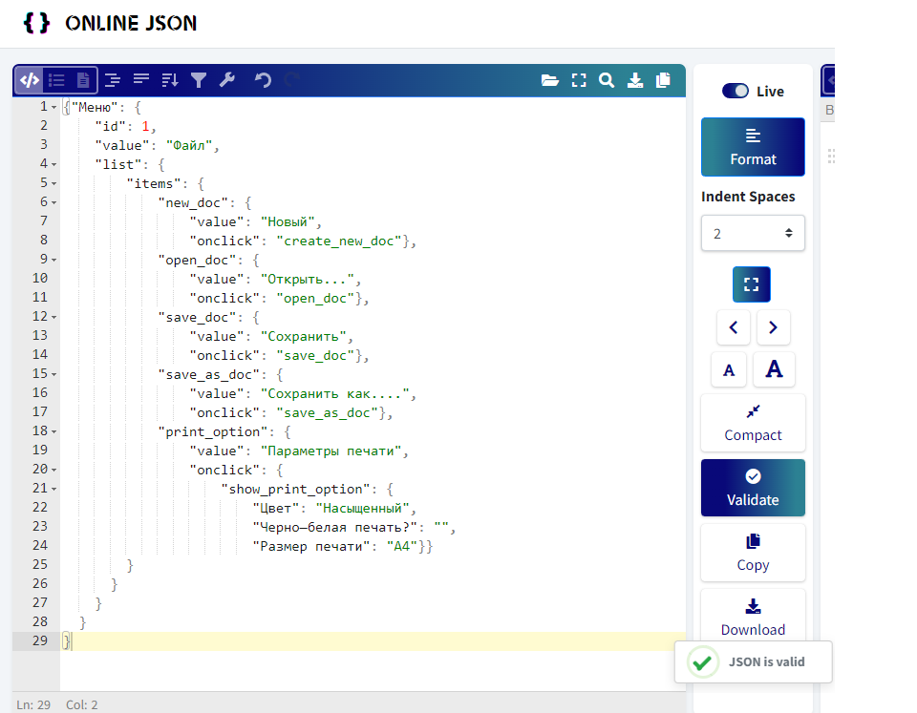
1.{"Меню": { 2. "id": 1, 3. "value": "Файл", 4. "list": { 5. "items": { 6. "new_doc": { 7. "value": "Новый", 8. "onclick": "create_new_doc"}, 9. "open_doc": { 10. "value": "Открыть...", 11. "onclick": "open_doc"}, 12. "save_doc": { 13. "value": "Сохранить", 14. "onclick": "save_doc"}, 15. "save_as_doc": { 16. "value": "Сохранить как....", 17. "onclick": "save_as_doc"}, 18. "print_option": { 19. "value": "Параметры печати", 20. "onclick": { 21. "show_print_option": { 22. "Цвет": "Насыщенный", 23. "Черно—белая печать?": "", 24. "Размер печати": "A4"}} 25. } 26. } 27. } 28. } 29. }
18. Что такое реляционная база данных? Чем она отличается от нереляционной?
Реляционные базы данных состоят из таблиц и связей между ними. Таблицы связаны ключами (первичный и вторичный). Нереляционные базы данных - в них модель хранения данных связана с их типом. Например, данные могут храниться как пары «ключ - значение», документы JSON.
19. Напиши, какие виды JOIN бывают. В чем особенность каждого?
IINNER JOIN - возвращает строки строго на пересечении двух таблиц. OUTER JOIN или внешнее соединение таблиц, выполняют тремя способами: LEFT JOIN- возвращаются все строки левой таблицы. RIGHT JOIN- возвращаются все строки правой таблицы. FULL JOIN - возвращаются строки и левой, и правой таблиц.
Исходные данные для заданий ниже Ты тестируешь сервис, который доставляет еду за 30 минут. Пока это маленький стартап, поэтому ты работаешь всего с четырьмя таблицами: Orders - все доставленные заказы; ORDERS_ID - ID заказов, int; USER_ID - ID пользователей, int; EMPLOYEE_ID - ID сотрудников, int; DELIVERY_TIME - время доставки в минутах, int; ITEMS - список товаров, char; Users - пользователи; USER_ID - ID пользователей, int; FULL_NAME - полное ФИО пользователя, char; PHONE - номер телефона пользователя, char; ADDRESS - адрес пользователя, char; Employees - работники; EMPLOYEE_ID - ID сотрудника, int; FIRST_NAME -имя сотрудника, char; LAST_NAME - фамилия сотрудника, char; PHONE - телефон сотрудника, char; JOB_ID - ID специализации, int; Jobs - типы работ в сервисе JOB_ID - ID специализации, int; JOB_TYPE - тип специализации, char; HOURS - число рабочих часов в неделю, int; SALARY - зарплата сотрудника с данной специализацией в рублях, int;

Ссылка на иллюстрацию:
https://code.s3.yandex.net/qa/schemes/diploma-33.png

20. В службу поддержки пришло много жалоб: заказы, в которых есть гречка, доставляют почти час, хотя сервис обещает успеть в 30 минут. Проверь, действительно ли курьеры опаздывают. Выбери все заказы, где есть хотя бы один товар - «гречка» и время доставки свыше 30 минут. В результирующей таблице должны быть ID заказов и ID курьеров. В ответе приложи SQL-запрос.
SELECT ORDERS_ID, EMPLOYEE_ID FROM Orders WHERE ITEMS LIKE '%гречка%' AND DELIVERY_TIME > 30;
21. Менеджер предложил добавить новую функциональность в продукт: мониторинг, который показывает самых активных клиентов за всё время работы компании. Проверь, что список пользователей корректно выводится на экран. На этом этапе разработки достаточно проверить только ID клиентов. Выбери пять самых активных клиентов по количеству заказов. В результирующую таблицу выведи ID каждого пользователя и число заказов. Отсортируй данные по убыванию числа заказов, выбери пять самых активных клиентов. В ответе приложи SQL-запрос.
SELECT USER_ID, COUNT(ORDERS_ID) AS ORDERS_CNT FROM Orders GROUP BY USER_ID ORDER BY ORDERS_CNT DESC LIMIT 5
22. Из бухгалтерии пришёл баг-репорт: зарплаты сотрудников рассчитываются некорректно. Оказалось, что почти все ошибки в расчётах - в расчётных листах менеджеров. Выведи список ID всех сотрудников, у которых в специализации содержится «менеджер», с зарплатой больше 70 000 рублей. В ответе приложи SQL-запрос.
SELECT EMPLOYEE_ID FROM Employees INNER JOIN Jobs ON Employees.JOB_ID = Jobs.JOB_ID WHERE Jobs.JOB_TYPE like '%менеджер%' AND Jobs.SALARY > 70000;
23. Изучи три ситуации и ответь на вопрос: стоит ли писать автотесты в этом случае? Аргументируй свой ответ. 1) Проект существует давно, у него написано много ручных тестов. 2) Проект временный: продлится всего несколько месяцев. 3) Проект нестабилен: в функциональность часто вносят изменения.
1) Стоит, проект стабильный и написание автотестов решит проблемы: разгрузки тестировщиков, возможность более часто проводить тестирование, увеличит точность тестирования, более раннний отлов багов. Автоматизация сэкономит силы и средства. 2) Проект временный, не стоит писать автотесты. Намного проще и быстрее проверить все вручную. На написание автотеста уйдет много сил, средств и времени. 3) указав проект нестабилен, не стоит тратить время на написание автотестов. Слишком часто придется вносить изменения в корректировку работы автотеста, на что уйдет довольно много времени. В таком проекте лучше использовать ручное тестирование.

